PRINCIPAL

 | ORÇAMENTO 5.2
 | Oggi Comunicação e Eventos

 | CÓDIGO DO JOB: | L_079_Prodrução de Uniformes
 | CLIENTE: | Lactalis
 | EVENTO: | Produção Uniformes
 | LOCAL:
 | DATA: | 2026-05-28
 | ATENDIMENTO: | Fernanda Pinheiro
 | PRODUTOR: | Carol Iglezias
 | NOME PLANILHA: | L_079_Prodrução de Uniformes
ÍNDICE PUBLI |  |  |  |  | 0.8047
 | RESUMO | DESCRITIVO | VALOR | 7.5% | 19.53% | SUBTOTAL | QTDE | SUB TOTAL | CUSTO TOTAL (custo + dif. NF) | PENDENTE | EFETUADO
1
1.1 | Custos Internos |  |  | AGENCIAMENTO | IMPOSTOS | SUBTOTAL | Custos Internos
1.1.1 | Produtor/Atendimento | Produtor executivo dedicado responsável pelo atendimento, negociação e acompanhamento até entrega do material | R$ 850.00 | R$ - | R$ 206.29 | R$ 1,056.29 | 1 | R$ - | R$ - | R$ -
1.1.2 | Criação | Layout disponibilizado pelo cliente | R$ - | R$ - | R$ - | R$ - | 1 | R$ - | R$ - | R$ -
 | Subtotal OPERACIONAL INTERNO |  | R$ 850.00 | R$ 0.00 | R$ 206.29 | R$ 1,056.29 | Subtotal OPERACIONAL INTERNO | R$ - | R$ -
2
2.1 | Produção de Uniformes |  |  | AGENCIAMENTO | IMPOSTOS | SUBTOTAL | Produção de Uniformes
2.1.1 | Opção Modelo 02 | Avental Jardineira em brim logo bordado, camiseta algodão, legging suples e boina | R$ 11,160.00 | R$ 837.00 | R$ 2,911.66 | R$ 14,908.66 | 30 | R$ 9,000.00 | R$ 9,000.00 | R$ - | R$ 9,000.00 | LARISSA MARTINS
2.1.2 | Custos Operacionais | Logística de retirada e entrega | R$ 450.00 | R$ 33.75 | R$ 117.41 | R$ 601.16 | 1 | R$ 232.56 | R$ 232.56 | R$ - | R$ 232.56 | CAROL IGLEZIAS
 | Subtotal |  | R$ 11,610.00 | R$ 870.75 | R$ 3,029.07 | R$ 15,509.82 | Subtotal MATERIAL GRÁFICO | R$ 9,232.56 | R$ 9,232.56
 | TOTAL L_078_Prodrução de Uniformes |  | R$ 12,460.00 | R$ 870.75 | R$ 3,235.36 | R$ 16,566.11 | TOTAL | R$ 9,232.56 | R$ 9,232.56 | R$ - | R$ 9,232.56

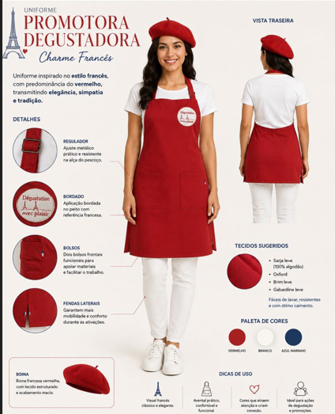
 | Modelo 02

 |  |  |  |  |  |  |  |  |  | R$ 2,484.92 | IMPOSTO
 |  |  |  |  |  |  |  |  |  | R$ 11,717.48 | CUSTO TOTAL
 |  |  |  |  |  |  |  |  |  | R$ 4,848.63 | LUCRO
 |  |  |  |  |  |  |  |  |  | 29%

